Física
Parte 1 |  | Parte 2 |  | Parte 3 |  | Parte 4

Introdução à Cinemática | OK | Cinemática Vetorial | OK | Força de Atrito e Dinâmica do Mov. Circular |  | Impulso, Quant. de Mov. e Colisões
Movimento Uniforme | OK | Lançamento Oblíquo no Vácuo | OK | Trabalho, Potência e Energia | OK | Centro de Massa e Análise Dimensional
Movimento Uniformemente Variado | OK | Dinâmica | OK | Forças Magnéticas e Indução Magnética |  | Estática
Análise Gráfica | OK | Resistores |  | Gravitação |  | Hidrostática | OK
Movimento Circular | OK | Circuitos Elétricos |  | Instrumentos Ópticos |  | Ondas Periódicas
A natureza elétrica da Matéria e a Lei de Coulomb |  | Interação entre Cargas Elétricas e Campo Magnético |  | Movimentos Periódicos Oscilatórios |  | Interferência
Campo Elétrico |  | Fontes de Campo Magnético |  | Ondulatória |  | Acústica
Potencial Elétrico |  | Introdução à Óptica Geométrica
Corrente Elétrica |  | Reflexão da Luz
Termometria | OK | Refração da Luz
Dilatação Térmica
Calorimetria | OK
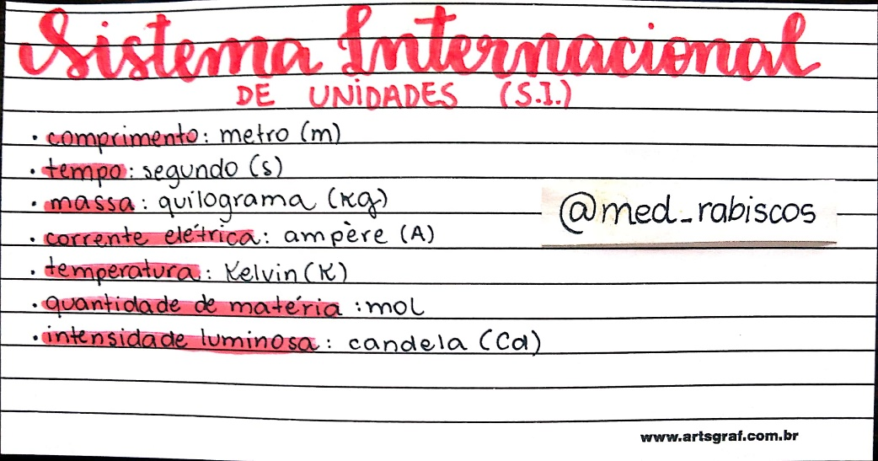
Mudança de Estado | OK
Propagação de Calor
Gases e Termodinâmica | OK

Ps.: Trabalho de um Gás
Ps.: Elevadores

Literatura
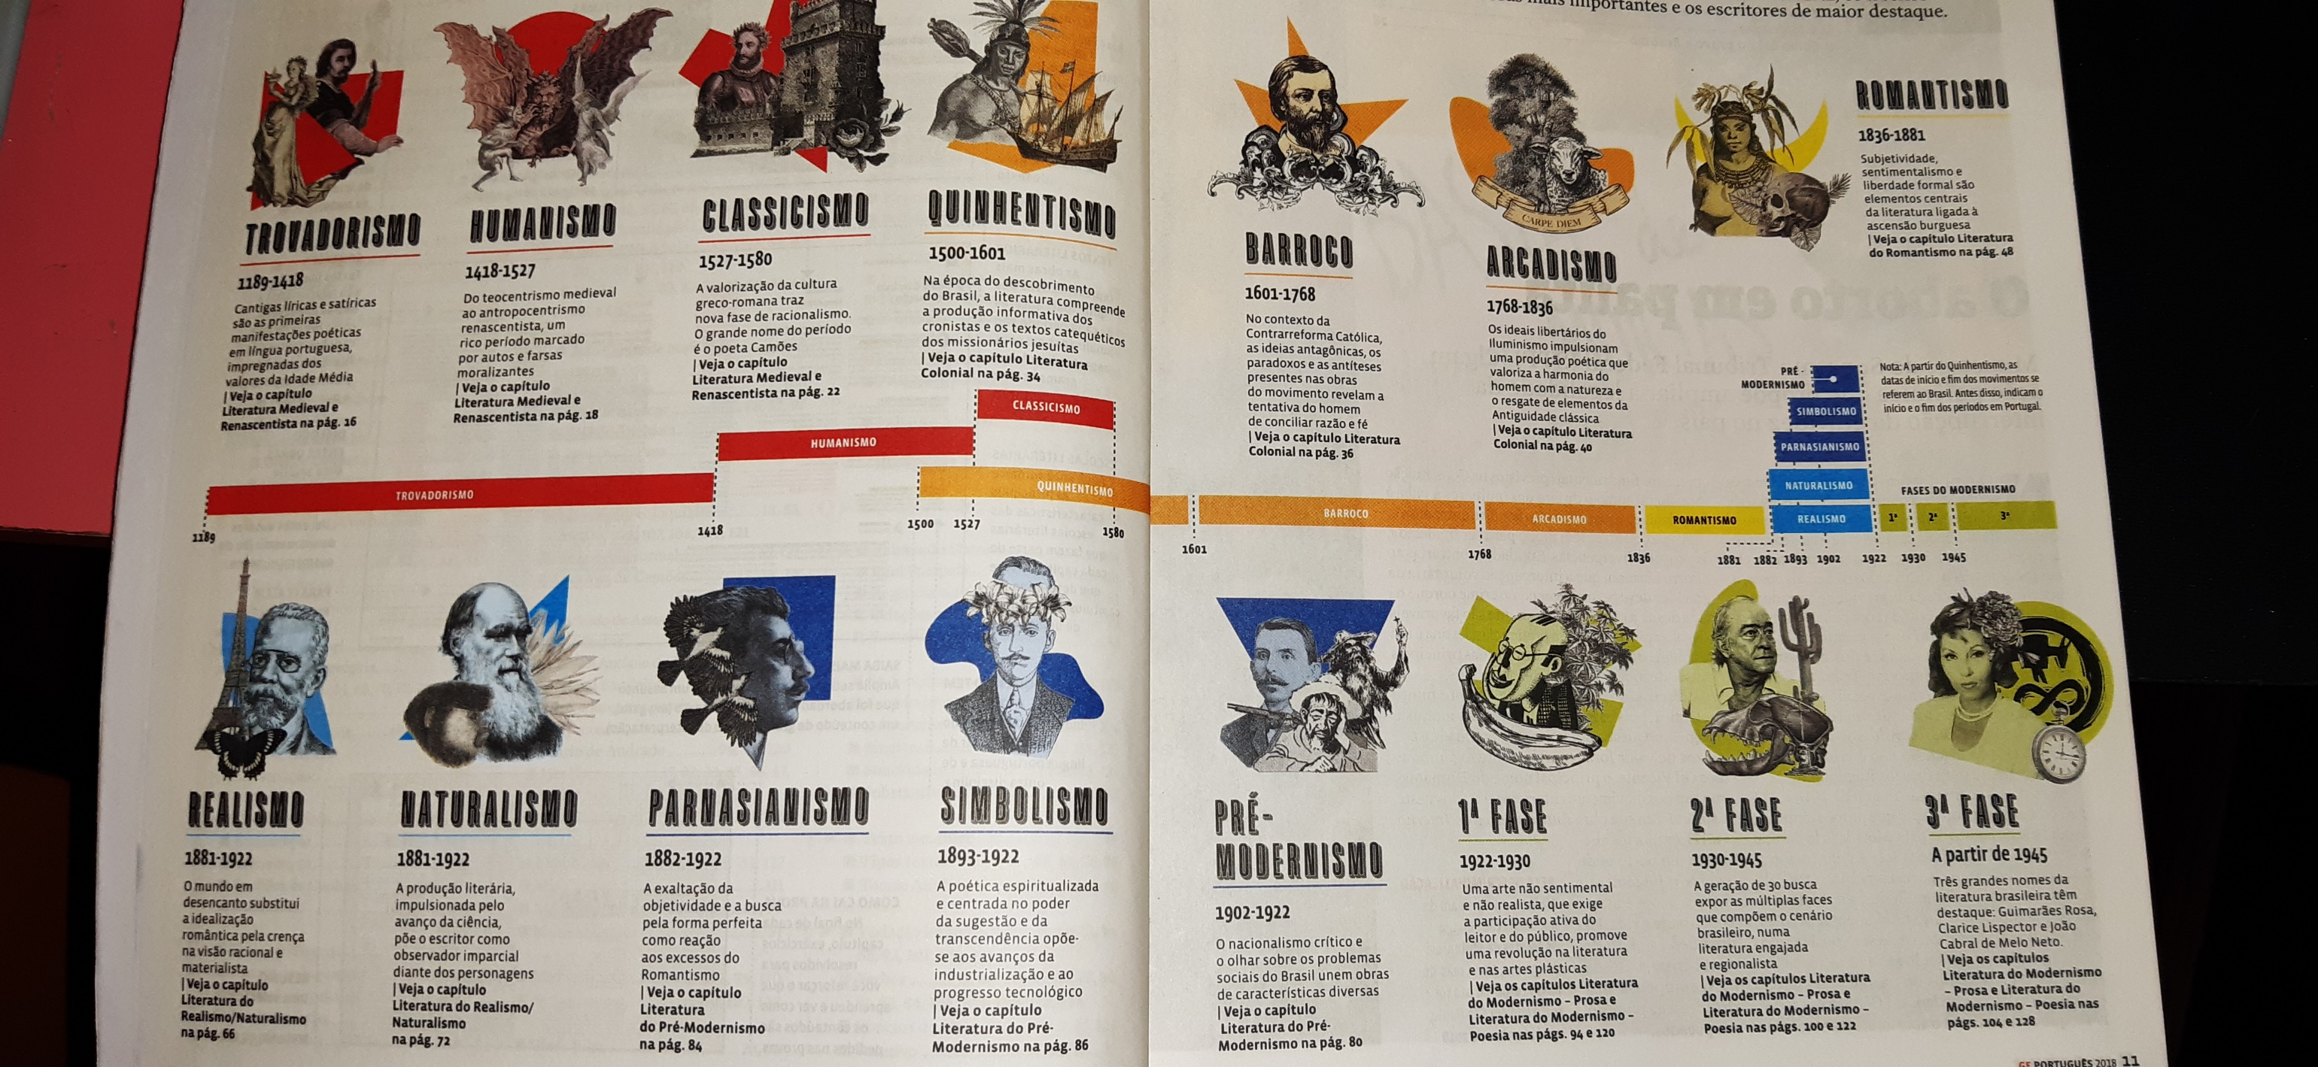
Obras Notáveis
Iracema
Mayombe
Sagarana
Minha Vida de Menina
Memórias Póstumas de Brás Cubas
A Relíquia
O Cortiço
Vidas Secas
Claro Enigma

Escolas Literárias
Trovadorismo
Humanismo
Classicismo
Quinhentismo
Barroco
Arcadismo
Romantismo
Realismo
Naturalismo
Parnasianismo
Simbolismo
Pré-Modernismo
1ª Fase
2ª Fase
3ª Fase

Gêneros Literários

Redação
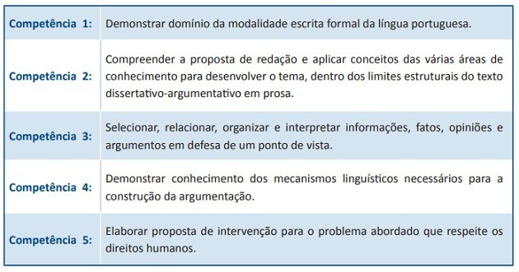
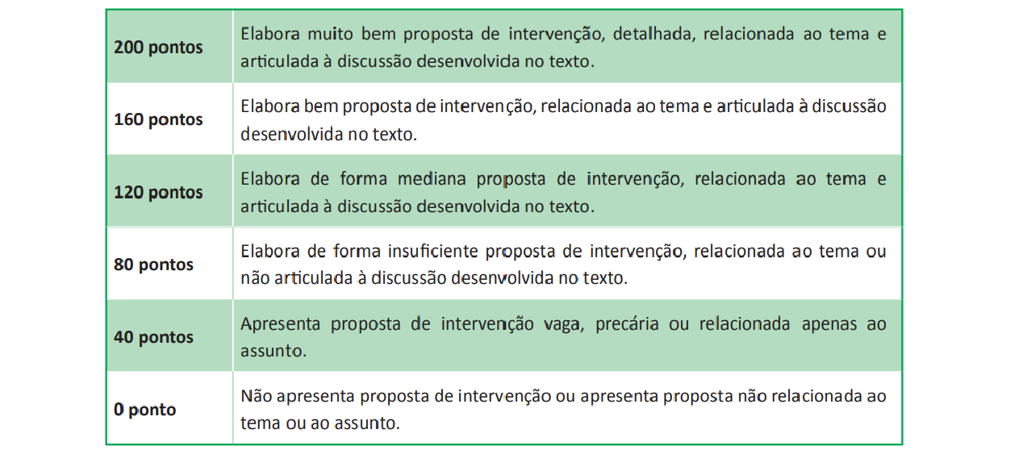

Repertórios
Temas | Coluna2 | Coluna3 | Coluna4 | Coluna5 | Coluna6 | Coluna7 | Coluna8 | Coluna1 | Coluna9 | Coluna10 | Coluna11
Processo de Adoção no Brasil | Resumo
Obesidade: Sobrepeso em Questão no Brasil | Resumo
Segurança Pública | Resumo
A Questão da Fome no Brasil | Resumo
Os Desafios das Novas Tecnologias em Sala de Aula | Resumo
O suicídio entre os jovens brasileiros: como enfrentar esse problema? |  | Redação | Correção | Autoria | Planejamento | Proposta
Culto à aparência no mundo contemporâneo |  | Redação | Correção
O sistema prisional brasileiro e seus efeitos no séc XXI |  | Redação | Correção

